Додаток_2
Фірмовий бланк
 |  |  |  | Додаток №2 до Запиту
 | Форма цінової пропозиції

__________________________________________(Назва Учасника), надає свою цінову пропозицію щодо участі в тендері на закупівлю OSB-плит
Відомості про підприємство |  |  | Повне найменування учасника – суб’єкта господарювання
 |  |  | Ідентифікаційний код за ЄДРПОУ або реєстраційний номер облікової картки платника податків
 |  |  | Реквізити (адреса - юридична та фактична, телефон, факс, телефон для контактів, e-mail, розрахунковий рахунок)
Відомості про особу (осіб), які уповноважені представляти інтереси Учасника |  |  | (Прізвище, ім’я, по батькові, посада, контактний телефон).
Подаючи свою цінову пропозицію, ми погоджуємося з наступними вимогам до пакування, зберігання та транспортування OSB-плит: 1. Повне вологозахисне пакування: плити повинні бути забезпечені вологозахисним пакуванням по всьому периметру для захисту від вологи. 2. Забезпечення простору для циркуляції та захист від контакту з поверхнею. 3. Плити повинні поставлятися на міцних, рівних опорних конструкціях для забезпечення стабільності штабелів та розподілу навантаження. 4. Опорні конструкції мають створювати зазор між плитами і поверхнею зберігання. Для запобігання прямого контакту з потенційно вологою поверхнею та забезпечення необхідної вентиляції знизу. 5. Транспортування. Під час перевезення необхідно уникати прямого попадання атмосферних опадів та водяних крапель на плити. Має бути забезпечений надійний захист вантажу від зовнішніх погодних умов.
Допускаються будь-які аналоги з технічними та функціональними характеристиками не гірше наведених Учаснику необхідно вказати торгову марку, модель, виробника та детально зазначати технічні характеристики продукції у відповідності до параметрів та вимог технічного опису даної таблиці (у разі пропозиції аналогу). Вартість доставки має бути врахована у вартість товару.
№ п/п | Технічні характеристики та опис |  | Кількість,шт | Ціна, за одиницю, (з урахуванням всіх податків і зборів) * | Вартість, грн., (з урахуванням всіх податків і зборів) *

 | Запит** | Пропозиція (вказати торгову марку,країну - виробника, параметри та характеристики продукції, фото товару та упаковки)
1 | 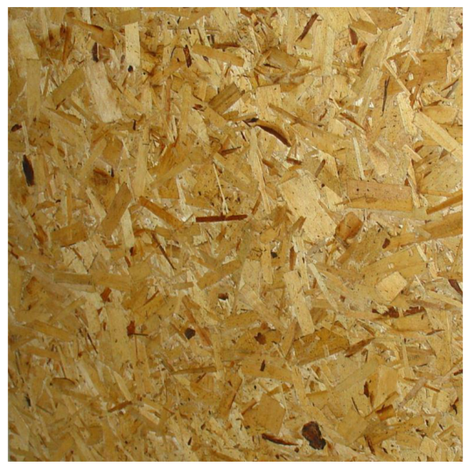 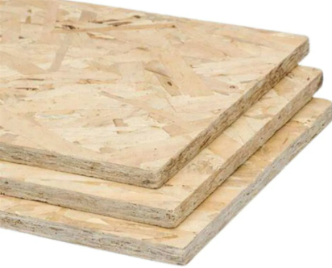 OSB-плита Тип виробу: OSB-3; Вид: вологостійка, пресована Матеріал: сосна; Товщина: 12 мм; Ширина: 1,25 м; Довжина: 2,5 м; Cтандарт ДСТУ EN: 300:2008; Призначення: застосовується у будівництві, ремонті та меблевому виробництві; внутрішнє та зовнішнє оздоблення. Рік (строк/термін/період) виготовлення товару: 2025 р., але не більше 12-ти місяців з дати виробництва на момент поставки. Товар є новим (не відновленим), таким, що не був у використанні та зберігався згідно затверджених стандартів ДСТУ. Гарантійний строк на Товар: не менше 12 місяців з дати поставки Товару і не може бути меншим від гарантійного строку заводу-виробника. |  | 13000 |  | 0.00
Всього вартість пропозиції, грн* |  |  |  | 0.00
* Товариство Червоного Хреста України є громадською неприбутковою організацією і просить надати максимальні знижки на товар, вказаний у ціновій пропозиції.
** Закупівля відбувається одним лотом

Примітка: вартість одиниці продукції та загальну вартість пропозиції потрібно заповнювати у гривнях, зазначаючи цифрове значення, яке має не більше двох знаків після коми.
УМОВИ ОПЛАТИ:______________________________
ТЕРМІН ПОСТАВКИ:___________________________календарних днів з моменту укладання договору

Ми погоджуємось, що всі витрати, пов’язані з пакуванням, доставкою товару, завантажувально-розвантажувальними роботами здійснюються за рахунок Постачальника відповідно до розподілу вказаного у Додатку №3

Ми ознайомлені та погоджуємося з Умовами типового Договору ТЧХУ (Додаток №4 до Запиту).
Ми погоджуємося з умовами, що Замовник має право розділити дану закупівлю між декількома постачальниками за умови наявності більш вигідних умов на різні позиції.
Ми погоджуємося з умовами, що Ви можете відхилити нашу чи всі надані пропозиції, та розуміємо, що Ви не обмежені у прийнятті будь-якої іншої пропозиції з більш вигідними для Вас умовами.
Ми погоджуємось зафіксувати цінову пропозицію протягом 90 календарних днів з моменту подачі.
Подаючи свою пропозицію ми підтверджуємо повну комплектацію та відповідність умовам зазначеним в Запиті.
Учасники повинні надсилати цінові пропозиції з підписом і печаткою (за наявності), а також окремо у форматі Excel

 | Керівник організації/ФОП:____________________________ ( ____________________)
 | МП підпис ПІБ

